Баг-репорт 1
Проект (Project) | https://candymapper.com/
Тип задачи | Ошибка
Тема (Summary) | Форма "Contact Us" позволяет принять строки в поле "Phone Number"
Компонент приложения (Component) | Форма "Contact Us"
Номер версии (Version) | 0.01
Серьезность (Severity): - S1 Блокирующая (Blocker) - S2 Критическая (Critical) - S3 Значительная (Major) - S4 Незначительная (Minor) - S5 Тривиальная (Trivial) | S4 Незначительная (Minor)
Приоритет (Priority): - P1 Высокий (High) - P2 Обычный (Normal) - P3 Низкий (Low) | P2 Обычный (Normal)
Статус (Status): - Новый (New) - Назначен (Assigned) - Отработан (Resolved) - Закрыт (Closed) | Новый (New)
Автор (Author) | Васильев Данил
Назначен на (Assigned To) | Имя разработчика
Окружение (Environment) | ОС: Windows 10 Браузер: Google Chrome v.134.0.6998.89
Шаги воспроизведения (Step to Reproduce) | 1. Перейти на сайт https://candymapper.com/ 2. Проскролить вниз до формы "Contact Us" 3. В поле "Phone Number" ввести строку символов (например, "abcde" или "fdsaf") 4. Заполнить остальные поля валидными данными 5. Нажать кнопку "Submit"
Фактический результат (Results) | Поле "Phone Number" позволяет вводить строки символов и отправлять форму без ошибок (Скриншот 1)
Ожидаемый результат (Expected Result) | Поле "Phone Number" принимает только цифры. При вводе букв или символов отображается сообщение об ошибке
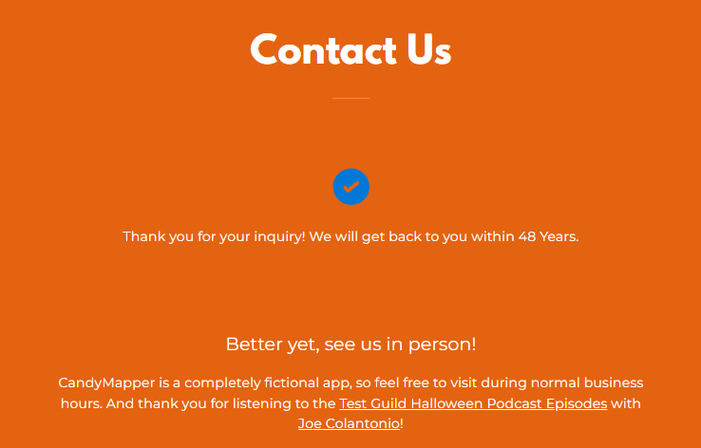
Прикрепленный файл (Attachment) | Скриншот 1 ->

Баг-репорт 2
Проект (Project) | https://candymapper.com/
Тип задачи | Ошибка
Тема (Summary) | Бесконечная загрузка страницы "Launch Candymapper"
Компонент приложения (Component) | Страница "Launch CandyMapper"
Номер версии (Version) | 0.01
Серьезность (Severity): - S1 Блокирующая (Blocker) - S2 Критическая (Critical) - S3 Значительная (Major) - S4 Незначительная (Minor) - S5 Тривиальная (Trivial) | S2 Критическая (Critical)
Приоритет (Priority): - P1 Высокий (High) - P2 Обычный (Normal) - P3 Низкий (Low) | P1 Высокий (High)
Статус (Status): - Новый (New) - Назначен (Assigned) - Отработан (Resolved) - Закрыт (Closed) | Новый (New)
Автор (Author) | Васильев Данил
Назначен на (Assigned To) | Имя разработчика
Окружение (Environment) | ОС: Windows 10 Браузер: Google Chrome v.134.0.6998.89
Шаги воспроизведения (Step to Reproduce) | 1. Перейти на сайт https://candymapper.com/ 2. Перейти по ссылке "Launch CandyMapper" в меню навигации
Фактический результат (Results) | Страница находится в состоянии бесконечной загрузки с сообщением "This spooky slow service takes forever to load..." и анимацией загрузки (Скриншот 1)
Ожидаемый результат (Expected Result) | Страница "Launch Candymapper" корректно загружается, отображая ожидаемое содержимое
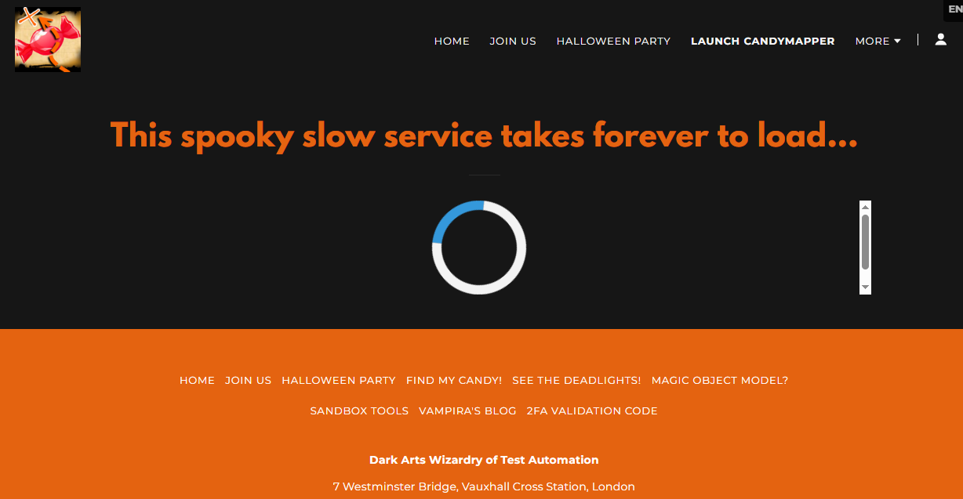
Прикрепленный файл (Attachment) | Скриншот 1 ->

